(양식3) 실습장비 활용계획서
‣ 별첨2 |  |  |  | 한이음 ICT멘토링 프로젝트 |  |  | 접수번호
실습장비 활용 계획서

※ 한이음 사이트와 동일하게 기재
프로젝트명 |  | [학점연계형]어플리케이션을 통한 보안공용냉장고
수행기간 |  | 2019. 3. 26. ~ 2019. 11. 30. ( 8개월) |  |  |  | 총 참여인원 (멘토, 교수, 멘티) | 5명

NO | 장비명 |  | 장비사진 |  | 신청장비 필요성 및 활용계획
1 | 라즈베리파이 GPIO 확장 DIY 키트 |  | 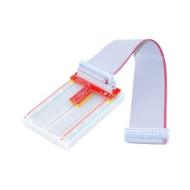 |  | GPIO를 활용하여 도어락을 사용이 필요 안전하고 편리한 사용을 위해 필요

2 | [NT117] Coms 디지털 테스터기 (LCD 창멀티테스터전압전류저항등 9개 항목) |  | 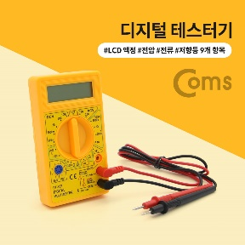 |  | 전자식 도어락이 전압을 측정이 오류난 경우 고장 혹은 장비 이상인지 확인에 필요

3 | 중형 푸쉬-풀 솔레노이드 -5V 혹은 6V (Medium Push-Pull Solenoid - 5V or 6V) |  | 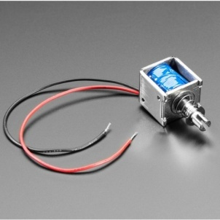 |  | 기존의 자물쇠와 달리 5V의 전압을 필요 전압을 바꿀 필요가 없어 설계의 단순화를 위해 필요

4

5

6

7 | 라즈베리파이3 B+, 7인치 터치스크린, 32GB Micro SD 세트 |  | 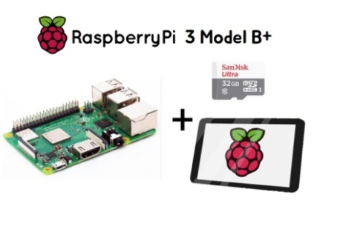 |  | 해당 장비는 라즈베리 파이, 터치 스크린, 32GB Micro SD카드 세트이다. 해당 장비는 사용자가 냉장고의 예약 시스템의 접근을 위해 필요한 장비이다. 1개의 라즈베리 파이로 프로그램 진행이 어렵고 혹시나 모른 제품 고장 상황에 대비해 여분 구매 요청

8

9

10

